Sheet1
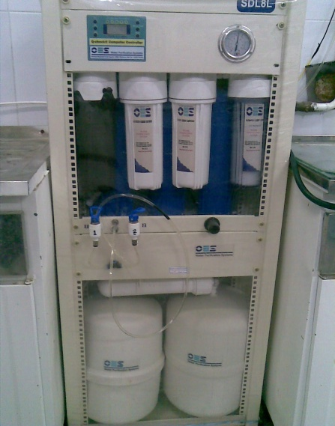
دانشگاه علوم پزشکی مشهد
شبکه بهداشت و درمان شهرستان خلیل اباد
آزمایشگاه مرکز بهداشت
 شناسنامه تجهیزات
1 | نوع دستگاه | دیونایزر(آب مقطرگیری)
2 | کارخانه | پژهان مهر
3 | مدل | SDL8L
4 | کشور سازنده | USA
5 | شماره سریال | 11 D 122
6 | محل اسقرار | سالن آزمایشگاه
7 | کاربران ویژه | سایر همکاران
9 | تاریخ رسید به آزمایشگاه | 1387/2/25
10 | تاریخ راه اندازی در بخش | 1387/2/25
11 | شرایط دستگاه موقع تحویل | سالم-فاقد گیج نمایش درجه خلوص آب
12 | ویژگی خاص | شیرخروجی 1(13ppm)-شیر خروجی 2 (0ppm)-برای برداشت آب مقطر نیازی به روشن کردن دستگاه نیست
13 | تجهیزات مرتبط | ورودی آب
14 | منبع تغذیه | 220-240 V - 50-60 Hz
15 | شرکت پشتسبان | شرکت پژهان مهر
16 | آدرس شرکت پشتیبان | تهران
17 | تلفن تماس شرکت پشتیبان | 22238786 - 22244674-5
18 | مشخصات فرد راه اندازی کننده | امید صادقی- 9363556667-09124210211
19 | مشخصات فرد تحویل گیرنده | یاسر یوسف پور
20 | نحوه آموزش دستگاه | دارای دفترچه راهنما
21 | مشخصات محلول ها و مواد مصرفی | منبع ورودی : آب شهر - فیلترهای 0.2 و 1 میکرون-کربنات اکتیو-کربنات بلاک-فیلتر افقی
22 | شماره پلاک دستگاه | 721- طبقه 5
23 | تکمیل کننده فرم | یاسر یوسف پور
24 | تاریخ تکمیل فرم | 1386/09/20

